关键人员LD核对
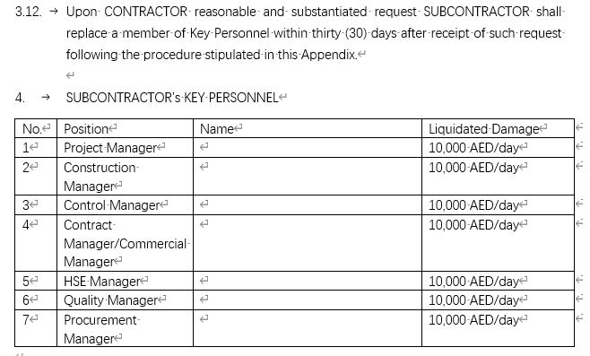
CCECC MEI Pkg I — 关键人员违约金（LD）核对表
条款依据：Exh E - Quality Requirements, Appendix "Key Personnel & Liquidated Damages"（LOA后30天动员到位）；GCS Clause 8 SUBCONTRACTOR'S PERSONNEL
LOA日期：2026-04-07 → 关键人员应到位日 = 2026-05-07。逾期按每人每天计，未到场者按截至今日持续累计。

序号 | 岗位 Position | 违约事项 | 条款依据 | 应到日期 | 实际到场日期 | 逾期天数 | 单价 AED/天 | 违约金 AED (自动) | 备注
1 | Project Manager 项目经理 | 未在LOA后30天动员到位 / 擅自替换缺席 | Appendix KEY PERSONNEL MOBILISATION; GCS Cl.8 | 07-May-2026 |  |  | 10,000 | 0.00
2 | Construction Manager 施工经理 | 未在LOA后30天动员到位 / 擅自替换缺席 | Appendix KEY PERSONNEL MOBILISATION; GCS Cl.8 | 07-May-2026 |  |  | 10,000 | 0.00
3 | Control Manager 控制经理 | 未在LOA后30天动员到位 / 擅自替换缺席 | Appendix KEY PERSONNEL MOBILISATION; GCS Cl.8 | 07-May-2026 |  |  | 10,000 | 0.00
4 | Contract/Commercial Manager 合同/商务经理 | 未在LOA后30天动员到位 / 擅自替换缺席 | Appendix KEY PERSONNEL MOBILISATION; GCS Cl.8 | 07-May-2026 |  |  | 10,000 | 0.00
5 | HSE Manager 安全经理 | 未在LOA后30天动员到位 / 擅自替换缺席 | Appendix KEY PERSONNEL MOBILISATION; GCS Cl.8 | 07-May-2026 |  |  | 10,000 | 0.00
6 | Quality Manager 质量经理 | 未在LOA后30天动员到位 / 擅自替换缺席 | Appendix KEY PERSONNEL MOBILISATION; GCS Cl.8 | 07-May-2026 |  |  | 10,000 | 0.00
7 | Procurement Manager 采购经理 | 未在LOA后30天动员到位 / 擅自替换缺席 | Appendix KEY PERSONNEL MOBILISATION; GCS Cl.8 | 07-May-2026 |  |  | 10,000 | 0.00
 | 合计（7人×10,000/天）

里程碑LD核对
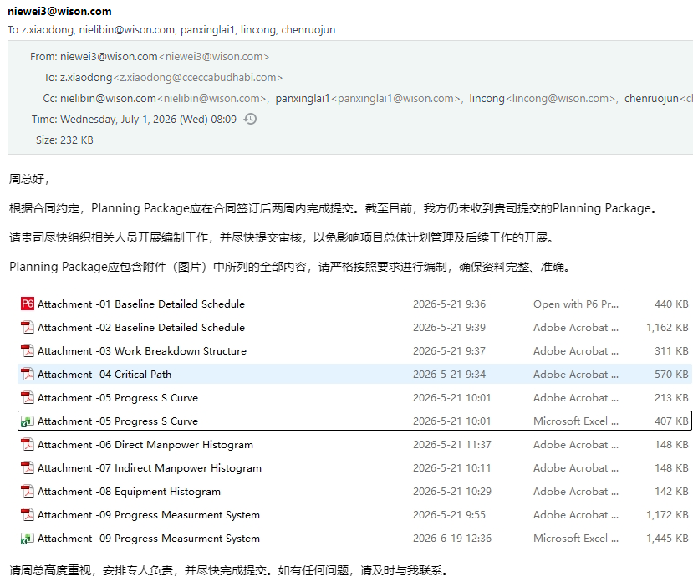
CCECC MEI Pkg I — 里程碑延误违约金（LD）核对表
条款依据：GCS Clause 17.0 LIQUIDATED DAMAGES；Exh A.2 Work Schedule（A.2.1 Key Milestone / A.2.3 Delay LD）。LD = 每天 0.1% × 各包合同价（不足一天按比例），合计上限 10%。
LD基数：Pkg I-1 = AED 106,628,202.89（不含VAT）；Pkg I-3 = AED 54,263,785.30（不含VAT）。每天LD = 基数 × 0.1%。

序号 | 包 Package | 里程碑 Milestone | 违约事项 | 条款依据 | 合同完成日期 | 实际完成日期 | 逾期天数 | LD费率 /天 | LD基数 AED | 每天LD AED (自动) | 违约金 AED (自动) | 上限 | 备注
1 | Pkg I-1 | 施工准备就绪 Construction preparation ready | 未按期达成关键里程碑/完工 | GCS Cl.17.0; Exh A.2.3 | 15-Jun-2026 | 25-Jul-2026 | 40 | 0.1% | 106,628,202.89 | 106,628.20 | 4,265,128.12 | 9% | 15 days after SLT-5312-WSN-CCC-0006 (dated 10 Jul, 2026)_NOTICE OF DELAY MEI Pkg I
2 | Pkg I-1 | 造粒机设备安装 Granulator Equipment | 未按期达成关键里程碑/完工 | GCS Cl.17.0; Exh A.2.3 | 15-Mar-2027 |  |  | 0.1% | 106,628,202.89 | 106,628.20 | 0.00 | 9%
3 | Pkg I-1 | 造粒机房安装 Granulator Building | 未按期达成关键里程碑/完工 | GCS Cl.17.0; Exh A.2.3 | 30-May-2027 |  |  | 0.1% | 106,628,202.89 | 106,628.20 | 0.00 | 9%
4 | Pkg I-1 | 输送系统安装 Conveyors System (除CV-0003A/B、TT14) | 未按期达成关键里程碑/完工 | GCS Cl.17.0; Exh A.2.3 | 30-May-2027 |  |  | 0.1% | 106,628,202.89 | 106,628.20 | 0.00 | 9%
5 | Pkg I-1 | 机械竣工 Mechanical Completion | 未按期达成关键里程碑/完工 | GCS Cl.17.0; Exh A.2.3 | 30-Jul-2027 |  |  | 0.1% | 106,628,202.89 | 106,628.20 | 0.00 | 9%
6 | Pkg I-1 | 全部punch关闭 All punch closed | 未按期达成关键里程碑/完工 | GCS Cl.17.0; Exh A.2.3 | 12-Oct-2027 |  |  | 0.1% | 106,628,202.89 | 106,628.20 | 0.00 | 1%
7 | Pkg I-3 | 施工准备就绪 Construction preparation ready | 未按期达成关键里程碑/完工 | GCS Cl.17.0; Exh A.2.3 | 01-Jun-2026 | N/A | N/A
8 | Pkg I-3 | 线性仓储钢结构安装 Linear Storage Steel | 未按期达成关键里程碑/完工 | GCS Cl.17.0; Exh A.2.3 | 15-Apr-2027 | N/A | N/A
9 | Pkg I-3 | 堆取料机设备安装 Stacker/Reclaimer Equipment | 未按期达成关键里程碑/完工 | GCS Cl.17.0; Exh A.2.3 | 30-May-2027 | N/A | N/A
10 | Pkg I-3 | 线性仓储建筑安装 Linear Storage Building (含CV-0003A/B、TT14) | 未按期达成关键里程碑/完工 | GCS Cl.17.0; Exh A.2.3 | 30-Jun-2027 | N/A | N/A
11 | Pkg I-3 | 机械竣工 Mechanical Completion | 未按期达成关键里程碑/完工 | GCS Cl.17.0; Exh A.2.3 | 30-Jul-2027 | N/A | N/A
12 | Pkg I-3 | 全部punch关闭 All punch closed | 未按期达成关键里程碑/完工 | GCS Cl.17.0; Exh A.2.3 | 12-Oct-2027 | N/A | N/A
 | 合计 |  |  |  |  |  |  |  |  |  | 4,265,128.12

计划违约LD核对
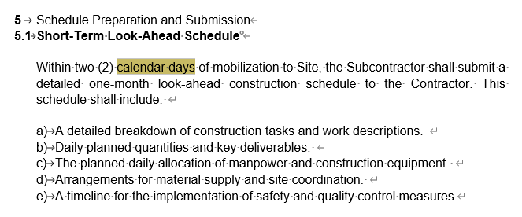
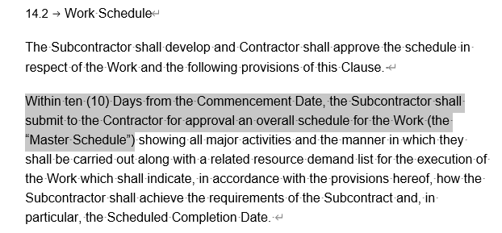
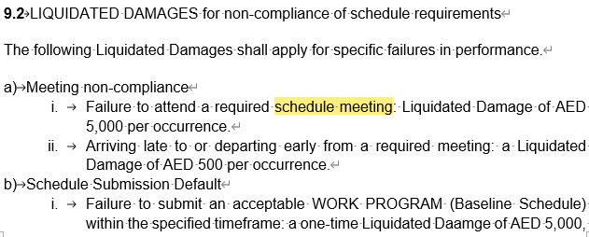
CCECC MEI Pkg I — 计划/进度工作违约与 LD 核对表
核心出处：Exhibit J "Scheduling & Reporting"（Schedule Manager Personnel / Schedule Preparation and Submission / Progress Monitoring and Reporting / LD for non-compliance）；GCS Clause 14（WORK PROGRAM）。

A. 计划/进度交付物提交核对
序号 | 交付物 | 条款出处 | 时间要求 | 实际提交日期 | 是否逾期 | 备注
1 | 1个月 look-ahead 施工计划 | Exh J [p4] | 动员到现场后 2 个日历日内 | NULL | YES | 含任务分解、每日计划量、每日人机分配、材料供应、安全质量控制时间线
2 | Master Schedule（总体计划） | GCS Cl.14 | 开工日（Commencement Date）后 10 天内提交审批 | NULL | YES | 覆盖所有主要活动 + 资源需求清单
3 | Baseline Schedule（Level 4 基准计划） | Exh J [p4] | 合同生效日后 14 个日历日内提交，承包商 14 天内审批 | NULL | YES | 须 resource-loaded、CPM、含关键里程碑/关键路径(红色标出)
4 | Progress Schedule 更新 | Exh J [p7][p4] | 每周更新，随进度报告提交 | NULL | YES
5 | 进度报告（日报/周报/月报） | Exh J [p7] | 按 Annex 6 Project Reporting Procedure 格式提交 | NULL | YES | daily/weekly/monthly

B. 计划工作违约 LD 罚则（有明确金额，可计算）
序号 | 违约事项 | 条款出处 | LD 金额/单价 (自动填入) | 发生次数/天数 | 违约金 AED | 备注
1 | 缺席要求的进度会议 (schedule meeting) | Exh J | 5,000 | 0 | 0.00 | 按次计
2 | 会议迟到或早退 | Exh J | 500 | 0 | 0.00 | 按次计
3 | 未按期提交可接受的 Baseline Schedule（一次性） | Exh J | 5,000 | 0 | 0.00 | 一次性
4 | Baseline 每逾期一天（在一次性之后累计） | Exh J | 3,000 | 0 | 0.00 | 按天累计
 | 合计 |  |  |  | 0.00

